HP-ØP Drift
Forslag nr. | Tiltak | Kommentar | 2026 | 2027 | 2028 | 2029

9 | Pott ordfører |  | 80,000 | 80,000 | 80,000 | 80,000
6 | Fane til barneskole |  | 40,000
4 | Folkehelsetiltak/tidlig innsats | Sterk og Stødig, Aktiv på Dagtid, møtesteder, lavinntektsfam. Trinn 1-4 i innsatstrappa | 1,000,000 | 1,000,000 | 1,000,000 | 1,000,000
8 | Ekstrabevilgning grendehuset |  | 300,000
7 | Kunststipend | Kutt i budsjettert stipend | -115,000 | -115,000 | -115,000 | -115,000
5 | Risør By |  | 400,000 | 200,000 | 200,000 | 200,000
3 | Leseprosjekt |  | 450,000
10 | Varm mat KS |  | 30,000 | 30,000 | 30,000 | 30,000
 |  | Sum effekt av endringer i drift fra KDs forslag | 2,185,000 | 1,395,000 | 1,395,000 | 1,395,000

11 |  | Endringer i skatt/rammetilskudd etter budsjettforliket | -1,759,000 | -3,633,000 | -3,710,000 | -3,703,000
 |  | Sum økte inntekter i budsjett/økonomiplan | -1,759,000 | -3,633,000 | -3,710,000 | -3,703,000

 |  | Disponeringer avsetning til (+) og bruk av (-) disposisjonsfond | -426,000 | 2,238,000 | 2,315,000 | 2,308,000
 | Servicevert 100% Frydenborgsenteret | Tekstforslag
Nytt | Ny ungdomsskole | Tekstforslag

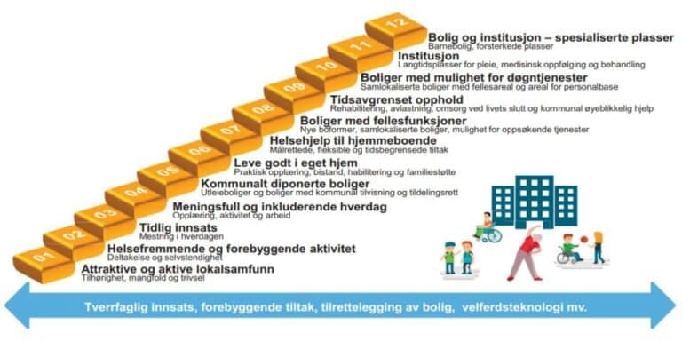
Infotekst

